상품제안서
보틀로만 칼리프 진공텀블러 350ml | 상품코드: S05860

 |  |  |  |  |  |  | 02-713-8555 | www.synergygift.co.kr
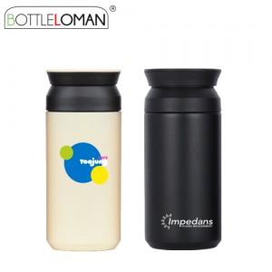

【상세/제작정보】 | - 개별인박스 및 선물포장지는 예고없이 변경될 수 있습니다.<br>- 잉크색상의 경우 수작업으로 조색하여 100% 일치하지 않을 수 있으며,<br>전달해 주시는 팬톤넘버는 잉크조색을 위한 참고용으로 활용됩니다.<br>- 레이저인쇄의 경우 제품의 도장면을 벗겨내어 모양을 마킹하는 방식으로<br>제품겉면의 도색(색상)영향을 받아 제품색상별로 일치하지 않을 수 있습니다.

【인쇄/포장옵션】 | 실크, 레이저 / 포장지포장

【공급단가】 | 수량 | 50~ | 100~ | 300~ | 1,000~ | 3,000~
*VAT별도 | 단가 | 7,600원 | 7,400원 | 7,100원 | 6,800원 | 6,700원

【상품 URL】 | https://www.synergygift.co.kr:443/src/goods_detail.php?gdno=2310

